CSV
APÓS LANÇAR TODOS OS DEFEITOS NA PLANILHA, CLASSIFICAR OS DEFEITOS PARA LANÇAR NO SAP. UTILIZANDO O COMANDO: CTRL+SHIFT+R
OBS. SÓ CLASSIFICAR UMA VEZ, APÓS LANÇAR TODOS OS DEFEITOS.
NOTA | LT | PART DEFEITO | GRP. CÓDIGOS | COD DEFEITO | PRIORIDADE | TEXTO/TIPO DE ESTRUTURA | OBS. | ITEM | DESCR | FASES | FONTE/CARGA | AÇÃO
2268265 | LT | ES | LTES | ES27 | A | YS2-123/1 - FASE - | 0 | 1 | POSTE TRINCADO | 0 | 0 | SUBSTITUIR POSTE
2268265 | LT | ES | LTES | ES21 | A | YS2-137/2 - FASE - | 0 | 2 | POSTE C/ FERRAGEM EXPOSTA F1/F2 | 0 | 0 | ELIMINAR OXIDAÇÃO, TROCAR / RECUPERAR POSTE
2268265 | LT | ES | LTES | ES27 | A | YS2-138/2 - FASE - | 0 | 3 | POSTE TRINCADO | 0 | 0 | SUBSTITUIR POSTE
2268265 | LT | ES | LTES | ES21 | A | YS2-129/3 - FASE - | 0 | 4 | POSTE C/ FERRAGEM EXPOSTA F1/F2 | 0 | 0 | ELIMINAR OXIDAÇÃO, TROCAR / RECUPERAR POSTE
2268265 | LT | ES | LTES | ES01 | A | AP2-128/2 - FASE - | 0 | 5 | ANEL C/ FERRAGEM EXPOSTA F1/F2 | 0 | 0 | ACOMPANHAR EVOLUÇÃO-ANEL
2268265 | LT | CB | LTCB | CB04 | A | AP2-77/3 - FASE - | 0 | 6 | CABO VÃO BAIXO | 0 | 0 | TENSIONAR CABO
2268265 | LT | FA | LTFA | FA37 | A | YS2-125/1 - FASE B - | 0 | 7 | PARAFUSO OLHAL OXIDADO F1/F2 | B | 0 | ACOMPANHAR PARAFUSO OLHAL
2268265 | LT | IS | LTIS | IS17 | A | YS2-129/3 - FASE C - | 0 | 8 | POUCO CHAMUSCADO - POLIMÉRICO | C | 0 | SUBSTITUIR ISOLADOR
2268265 | LT | IS | LTIS | IS16 | P2 | YS2-137/1 - FASE ABC - | 0 | 9 | MUITO CHAMUSCADO - POLIMÉRICO | ABC | 0 | SUBSTITUIR ISOLADOR
2268265 | LT | 0 | LT0 | 0 | 0 | - - FASE - | 0 | 0 | 0 | 0 | 0
2268265 | LT | 0 | LT0 | 0 | 0 | - - FASE - | 0 | 0 | 0 | 0 | 0
2268265 | LT | 0 | LT0 | 0 | 0 | - - FASE - | 0 | 0 | 0 | 0 | 0
2268265 | LT | 0 | LT0 | 0 | 0 | - - FASE - | 0 | 0 | 0 | 0 | 0
2268265 | LT | 0 | LT0 | 0 | 0 | - - FASE - | 0 | 0 | 0 | 0 | 0
2268265 | LT | 0 | LT0 | 0 | 0 | - - FASE - | 0 | 0 | 0 | 0 | 0
2268265 | LT | 0 | LT0 | 0 | 0 | - - FASE - | 0 | 0 | 0 | 0 | 0
2268265 | LT | 0 | LT0 | 0 | 0 | - - FASE - | 0 | 0 | 0 | 0 | 0
2268265 | LT | 0 | LT0 | 0 | 0 | - - FASE - | 0 | 0 | 0 | 0 | 0
2268265 | LT | 0 | LT0 | 0 | 0 | - - FASE - | 0 | 0 | 0 | 0 | 0
2268265 | LT | 0 | LT0 | 0 | 0 | - - FASE - | 0 | 0 | 0 | 0 | 0
2268265 | LT | 0 | LT0 | 0 | 0 | - - FASE - | 0 | 0 | 0 | 0 | 0
2268265 | LT | 0 | LT0 | 0 | 0 | - - FASE - | 0 | 0 | 0 | 0 | 0
2268265 | LT | 0 | LT0 | 0 | 0 | - - FASE - | 0 | 0 | 0 | 0 | 0
2268265 | LT | 0 | LT0 | 0 | 0 | - - FASE - | 0 | 0 | 0 | 0 | 0
2268265 | LT | 0 | LT0 | 0 | 0 | - - FASE - | 0 | 0 | 0 | 0 | 0
2268265 | LT | 0 | LT0 | 0 | 0 | - - FASE - | 0 | 0 | 0 | 0 | 0
2268265 | LT | 0 | LT0 | 0 | 0 | - - FASE - | 0 | 0 | 0 | 0 | 0
2268265 | LT | 0 | LT0 | 0 | 0 | - - FASE - | 0 | 0 | 0 | 0 | 0
2268265 | LT | 0 | LT0 | 0 | 0 | - - FASE - | 0 | 0 | 0 | 0 | 0
2268265 | LT | 0 | LT0 | 0 | 0 | - - FASE - | 0 | 0 | 0 | 0 | 0
2268265 | LT | 0 | LT0 | 0 | 0 | - - FASE - | 0 | 0 | 0 | 0 | 0
2268265 | LT | 0 | LT0 | 0 | 0 | - - FASE - | 0 | 0 | 0 | 0 | 0
2268265 | LT | 0 | LT0 | 0 | 0 | - - FASE - | 0 | 0 | 0 | 0 | 0
2268265 | LT | 0 | LT0 | 0 | 0 | - - FASE - | 0 | 0 | 0 | 0 | 0
2268265 | LT | 0 | LT0 | 0 | 0 | - - FASE - | 0 | 0 | 0 | 0 | 0
2268265 | LT | 0 | LT0 | 0 | 0 | - - FASE - | 0 | 0 | 0 | 0 | 0
2268265 | LT | 0 | LT0 | 0 | 0 | - - FASE - | 0 | 0 | 0 | 0 | 0
2268265 | LT | 0 | LT0 | 0 | 0 | - - FASE - | 0 | 0 | 0 | 0 | 0
2268265 | LT | 0 | LT0 | 0 | 0 | - - FASE - | 0 | 0 | 0 | 0 | 0
2268265 | LT | 0 | LT0 | 0 | 0 | - - FASE - | 0 | 0 | 0 | 0 | 0
2268265 | LT | 0 | LT0 | 0 | 0 | - - FASE - | 0 | 0 | 0 | 0 | 0
...

RF
 |  |  |  | RELATÓRIO DE DEFEITOS - LT


 | REGIONAL: |  | NORTE PHO |  | TENSÃO/KM: | 138KV / 155,5 KM
 | TIPO DE INSPEÇÃO: |  | MINUCIOSA
 | ORDEM DE INSPEÇÃO: |  | 6000245278
 | DESCRIÇÃO DA LT: |  | MIRANDA / TRÊS MARIAS C1 |  | CÓDIGO DA LT: | MRA/TMA-C1-03M4

 | RELATÓRIO DE EVIDÊNCIAS FOTOGRÁFICAS

 | Item | Descrição do Defeito |  | CÓD. Defeito |  | N° Estrutura | Fase(s) | Prioridade | Fonte/Carga | Ação | Observações

 | 1 | POSTE TRINCADO |  | ES27 |  | YS2-123/1 - FASE - | 0 | A | 0 | SUBSTITUIR POSTE | 0
 | REG.1 | Registro Cenário - Antes |  |  |  | REG.2 | Registro Cenário - Depois
 | 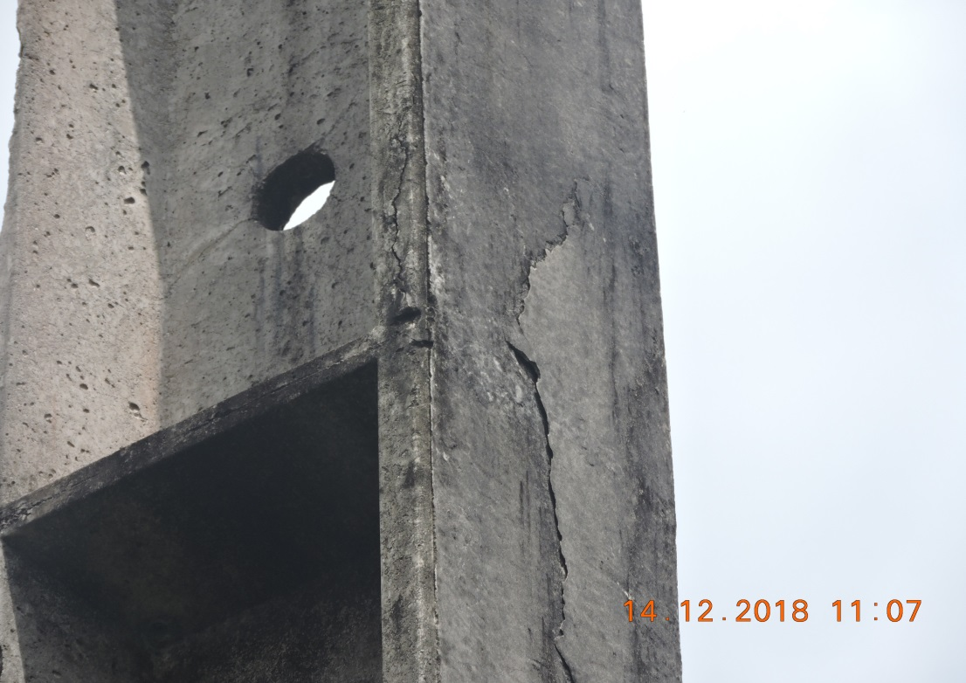 |  |  |  |  | Evidência da Execução
 | Item | Descrição do Defeito |  | CÓD. Defeito |  | N° Estrutura | Fase(s) | Prioridade | Fonte/Carga | Ação | Observações

 | 2 | POSTE C/ FERRAGEM EXPOSTA F1/F2 |  | ES21 |  | YS2-137/2 - FASE - | 0 | A | 0 | ELIMINAR OXIDAÇÃO, TROCAR / RECUPERAR POSTE | 0
 | REG.3 | Registro Cenário - Antes |  |  |  | REG.4 | Registro Cenário - Depois
 | 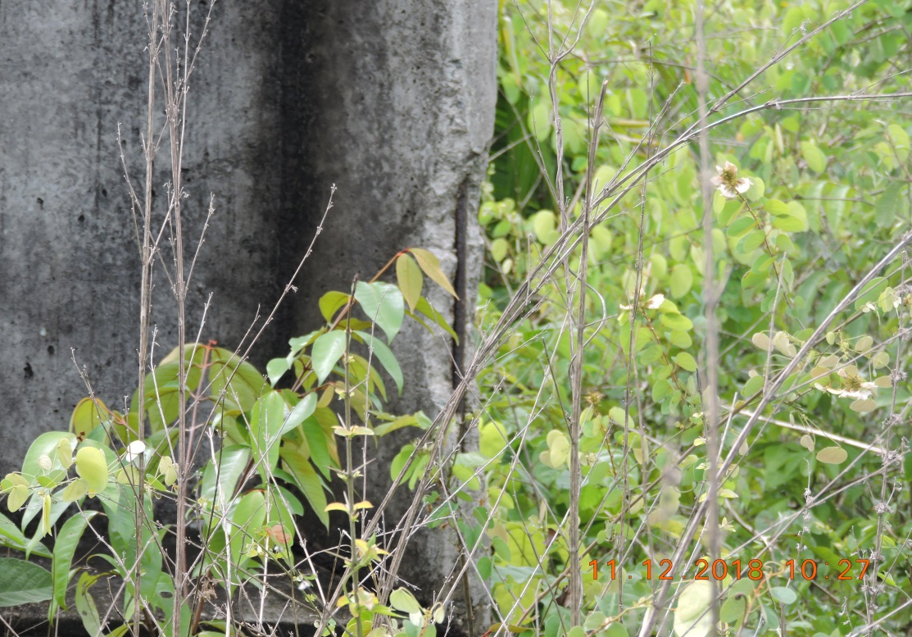 |  |  |  |  | Evidência da Execução
 | Item | Descrição do Defeito |  | CÓD. Defeito |  | N° Estrutura | Fase(s) | Prioridade | Fonte/Carga | Ação | Observações

 | 3 | POSTE TRINCADO |  | ES27 |  | YS2-138/2 - FASE - | 0 | A | 0 | SUBSTITUIR POSTE | 0
 | REG.5 | Registro Cenário - Antes |  |  |  | REG.6 | Registro Cenário - Depois
 | 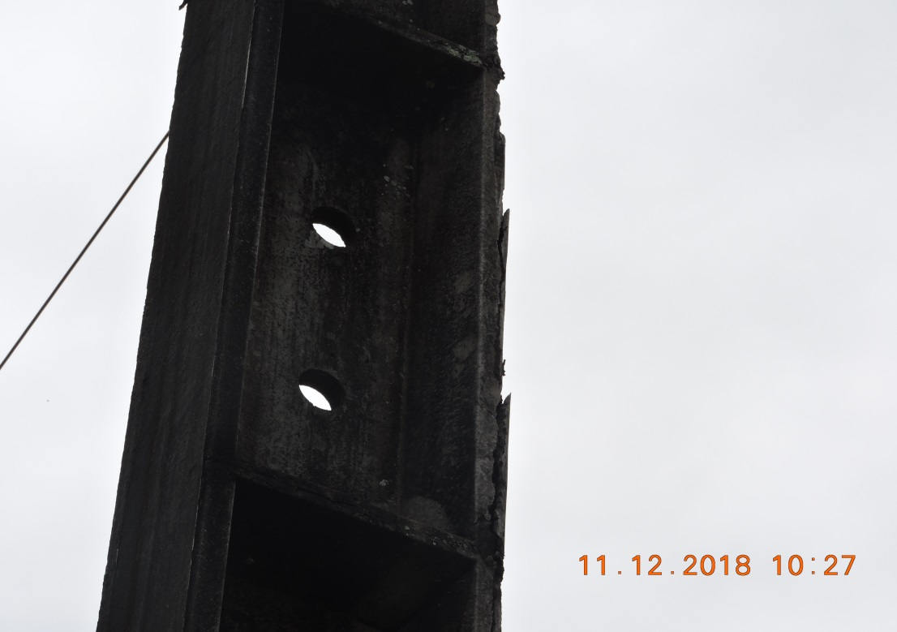 |  |  |  |  | Evidência da Execução
 | Item | Descrição do Defeito |  | CÓD. Defeito |  | N° Estrutura | Fase(s) | Prioridade | Fonte/Carga | Ação | Observações

 | 4 | POSTE C/ FERRAGEM EXPOSTA F1/F2 |  | ES21 |  | YS2-129/3 - FASE - | 0 | A | 0 | ELIMINAR OXIDAÇÃO, TROCAR / RECUPERAR POSTE | 0
 | REG.7 | Registro Cenário - Antes |  |  |  | REG.8 | Registro Cenário - Depois
 | 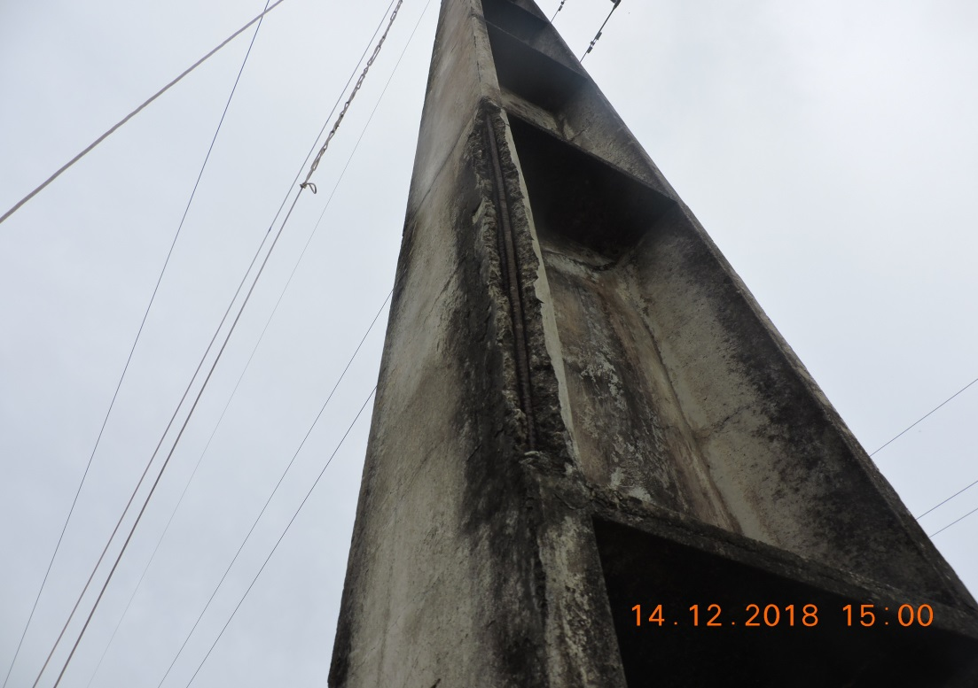 |  |  |  |  | Evidência da Execução
 | Item | Descrição do Defeito |  | CÓD. Defeito |  | N° Estrutura | Fase(s) | Prioridade | Fonte/Carga | Ação | Observações

 | 5 | ANEL C/ FERRAGEM EXPOSTA F1/F2 |  | ES01 |  | AP2-128/2 - FASE - | 0 | A | 0 | ACOMPANHAR EVOLUÇÃO-ANEL | 0
 | REG.9 | Registro Cenário - Antes |  |  |  | REG.10 | Registro Cenário - Depois
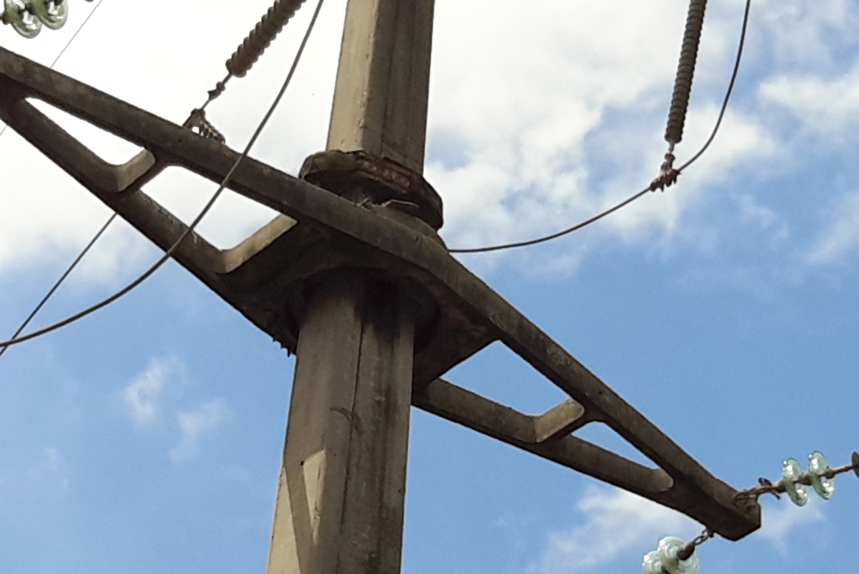 |  |  |  |  |  | Evidência da Execução
 | Item | Descrição do Defeito |  | CÓD. Defeito |  | N° Estrutura | Fase(s) | Prioridade | Fonte/Carga | Ação | Observações

 | 6 | CABO VÃO BAIXO |  | CB04 |  | AP2-77/3 - FASE - | 0 | A | 0 | TENSIONAR CABO | 0
 | REG.11 | Registro Cenário - Antes |  |  |  | REG.12 | Registro Cenário - Depois
 | 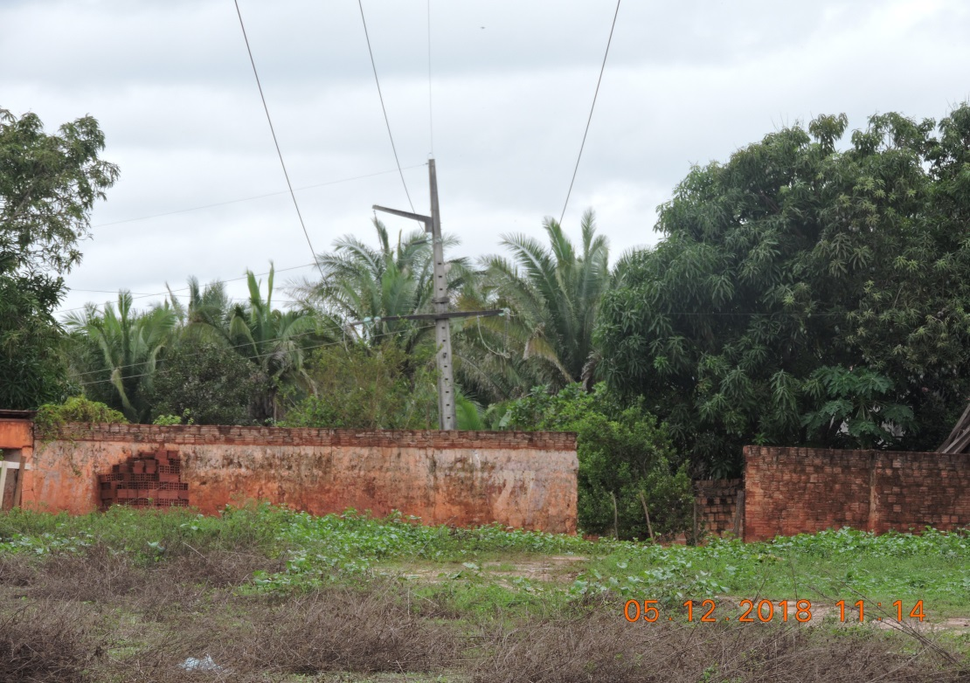 |  |  |  |  | Evidência da Execução
 | Item | Descrição do Defeito |  | CÓD. Defeito |  | N° Estrutura | Fase(s) | Prioridade | Fonte/Carga | Ação | Observações

 | 7 | PARAFUSO OLHAL OXIDADO F1/F2 |  | FA37 |  | YS2-0/1 - FASE - | B | A | 0 | ACOMPANHAR PARAFUSO OLHAL | 0
 | REG.13 | Registro Cenário - Antes |  |  |  | REG.14 | Registro Cenário - Depois
 | 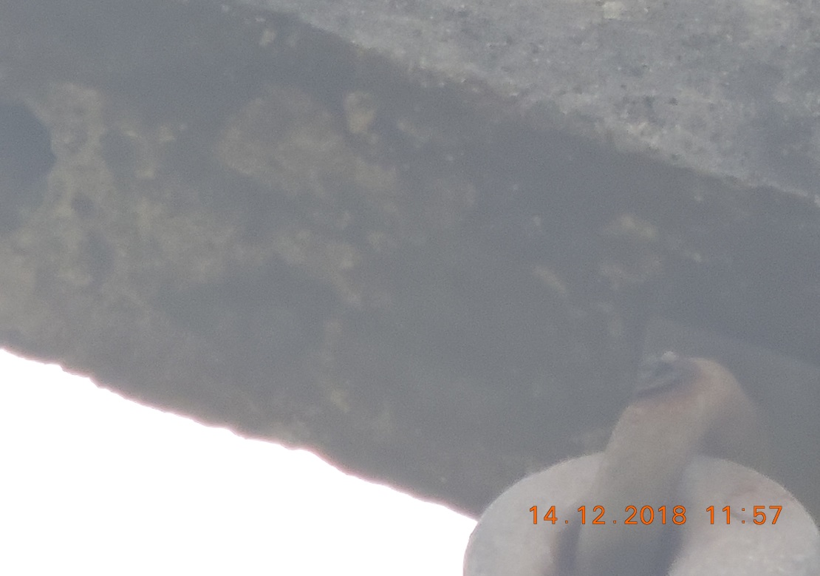 |  |  |  |  | Evidência da Execução
 | Item | Descrição do Defeito |  | CÓD. Defeito |  | N° Estrutura | Fase(s) | Prioridade | Fonte/Carga | Ação | Observações

 | 8 | POUCO CHAMUSCADO- POLIMÉRICO |  | IS17 |  | YS2-129/3 - FASE - | C | A | 0 | SUBSTITUIR ISOLADOR | 0
 | REG.15 | Registro Cenário - Antes |  |  |  | REG.16 | Registro Cenário - Depois
 | 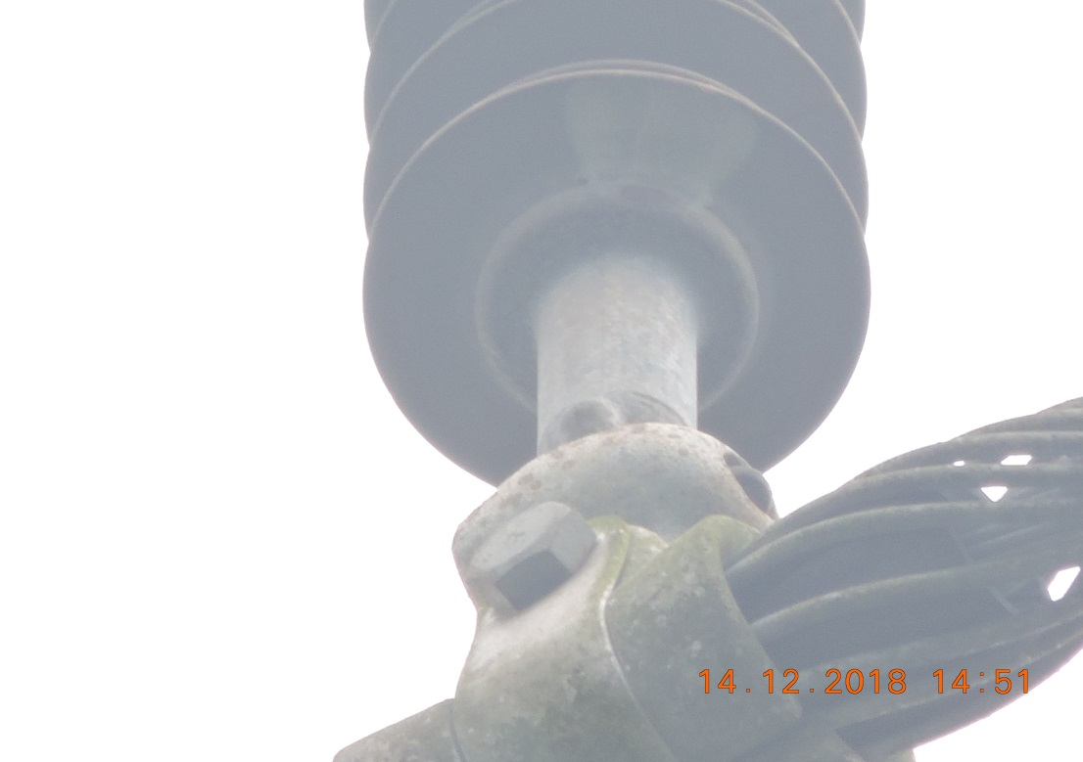 |  |  |  |  | Evidência da Execução
 | Item | Descrição do Defeito |  | CÓD. Defeito |  | N° Estrutura | Fase(s) | Prioridade | Fonte/Carga | Ação | Observações

 | 9 | MUITO CHAMUSCADO - POLIMÉRICO |  | IS16 |  | YS2-129/3 - FASE - | ABC | P2 | 0 | SUBSTITUIR ISOLADOR | 0
 | REG.17 | Registro Cenário - Antes |  |  |  | REG.18 | Registro Cenário - Depois
 | 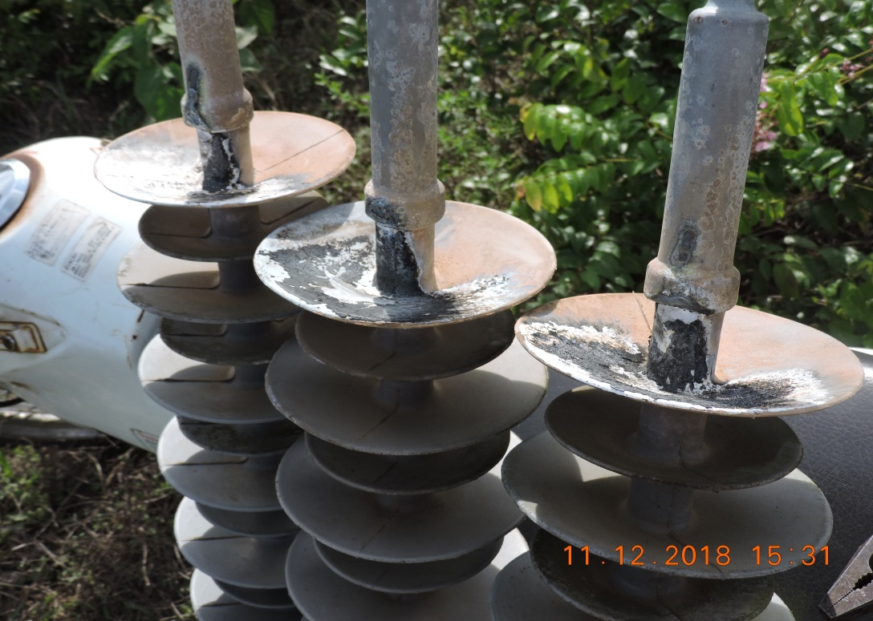 |  |  |  |  | Evidência da Execução
 | Item | Descrição do Defeito |  | CÓD. Defeito |  | N° Estrutura | Fase(s) | Prioridade | Fonte/Carga | Ação | Observações

 | 10 |  |  |  |  |  | 0 |  | 0 |  | 0
 | REG.19 | Registro Cenário - Antes |  |  |  | REG.20 | Registro Cenário - Depois
 |  |  |  |  |  | Evidência da Execução
 | Item | Descrição do Defeito |  | CÓD. Defeito |  | N° Estrutura | Fase(s) | Prioridade | Fonte/Carga | Ação | Observações

 | 11 |  |  |  |  |  | 0 |  | 0 |  | 0
 | REG.21 | Registro Cenário - Antes |  |  |  | REG.22 | Registro Cenário - Depois
 |  |  |  |  |  | Evidência da Execução
 | Item | Descrição do Defeito |  | CÓD. Defeito |  | N° Estrutura | Fase(s) | Prioridade | Fonte/Carga | Ação | Observações

 | 12 |  |  |  |  |  | 0 |  | 0 |  | 0
 | REG.23 | Registro Cenário - Antes |  |  |  | REG.24 | Registro Cenário - Depois
 |  |  |  |  |  | Evidência da Execução
 | Item | Descrição do Defeito |  | CÓD. Defeito |  | N° Estrutura | Fase(s) | Prioridade | Fonte/Carga | Ação | Observações

 | 13 |  |  |  |  |  | 0 |  | 0 |  | 0
 | REG.25 | Registro Cenário - Antes |  |  |  | REG.26 | Registro Cenário - Depois
 |  |  |  |  |  | Evidência da Execução
 | Item | Descrição do Defeito |  | CÓD. Defeito |  | N° Estrutura | Fase(s) | Prioridade | Fonte/Carga | Ação | Observações

 | 14 |  |  |  |  |  | 0 |  | 0 |  | 0
 | REG.27 | Registro Cenário - Antes |  |  |  | REG.28 | Registro Cenário - Depois
 |  |  |  |  |  | Evidência da Execução
 | Item | Descrição do Defeito |  | CÓD. Defeito |  | N° Estrutura | Fase(s) | Prioridade | Fonte/Carga | Ação | Observações

 | 15 |  |  |  |  |  | 0 |  | 0 |  | 0
 | REG.29 | Registro Cenário - Antes |  |  |  | REG.30 | Registro Cenário - Depois
 |  |  |  |  |  | Evidência da Execução
 | Item | Descrição do Defeito |  | CÓD. Defeito |  | N° Estrutura | Fase(s) | Prioridade | Fonte/Carga | Ação | Observações

 | 16 |  |  |  |  |  | 0 |  | 0 |  | 0
 | REG.31 | Registro Cenário - Antes |  |  |  | REG.32 | Registro Cenário - Depois
 |  |  |  |  |  | Evidência da Execução
 | Item | Descrição do Defeito |  | CÓD. Defeito |  | N° Estrutura | Fase(s) | Prioridade | Fonte/Carga | Ação | Observações

 | 17 |  |  |  |  |  | 0 |  | 0 |  | 0
 | REG.33 | Registro Cenário - Antes |  |  |  | REG.34 | Registro Cenário - Depois
 |  |  |  |  |  | Evidência da Execução
 | Item | Descrição do Defeito |  | CÓD. Defeito |  | N° Estrutura | Fase(s) | Prioridade | Fonte/Carga | Ação | Observações

 | 18 |  |  |  |  |  | 0 |  | 0 |  | 0
 | REG.35 | Registro Cenário - Antes |  |  |  | REG.36 | Registro Cenário - Depois
 |  |  |  |  |  | Evidência da Execução
 | Item | Descrição do Defeito |  | CÓD. Defeito |  | N° Estrutura | Fase(s) | Prioridade | Fonte/Carga | Ação | Observações

 | 19 |  |  |  |  |  | 0 |  | 0 |  | 0
 | REG.37 | Registro Cenário - Antes |  |  |  | REG.38 | Registro Cenário - Depois
 |  |  |  |  |  | Evidência da Execução
 | Item | Descrição do Defeito |  | CÓD. Defeito |  | N° Estrutura | Fase(s) | Prioridade | Fonte/Carga | Ação | Observações

 | 20 |  |  |  |  |  | 0 |  | 0 |  | 0
 | REG.39 | Registro Cenário - Antes |  |  |  | REG.40 | Registro Cenário - Depois
 |  |  |  |  |  | Evidência da Execução
 | Item | Descrição do Defeito |  | CÓD. Defeito |  | N° Estrutura | Fase(s) | Prioridade | Fonte/Carga | Ação | Observações

 | 21 |  |  |  |  |  | 0 |  | 0 |  | 0
 | REG.41 | Registro Cenário - Antes |  |  |  | REG.42 | Registro Cenário - Depois
 |  |  |  |  |  | Evidência da Execução
 | Item | Descrição do Defeito |  | CÓD. Defeito |  | N° Estrutura | Fase(s) | Prioridade | Fonte/Carga | Ação | Observações

 | 22 |  |  |  |  |  | 0 |  | 0 |  | 0
 | REG.43 | Registro Cenário - Antes |  |  |  | REG.44 | Registro Cenário - Depois
 |  |  |  |  |  | Evidência da Execução
 | Item | Descrição do Defeito |  | CÓD. Defeito |  | N° Estrutura | Fase(s) | Prioridade | Fonte/Carga | Ação | Observações

 | 23 |  |  |  |  |  | 0 |  | 0 |  | 0
 | REG.45 | Registro Cenário - Antes |  |  |  | REG.46 | Registro Cenário - Depois
 |  |  |  |  |  | Evidência da Execução
 | Item | Descrição do Defeito |  | CÓD. Defeito |  | N° Estrutura | Fase(s) | Prioridade | Fonte/Carga | Ação | Observações

 | 24 |  |  |  |  |  | 0 |  | 0 |  | 0
 | REG.47 | Registro Cenário - Antes |  |  |  | REG.48 | Registro Cenário - Depois
 |  |  |  |  |  | Evidência da Execução
 | Item | Descrição do Defeito |  | CÓD. Defeito |  | N° Estrutura | Fase(s) | Prioridade | Fonte/Carga | Ação | Observações

 | 25 |  |  |  |  |  | 0 |  | 0 |  | 0
 | REG.49 | Registro Cenário - Antes |  |  |  | REG.50 | Registro Cenário - Depois
 |  |  |  |  |  | Evidência da Execução
 | Item | Descrição do Defeito |  | CÓD. Defeito |  | N° Estrutura | Fase(s) | Prioridade | Fonte/Carga | Ação | Observações

 | 26 |  |  |  |  |  | 0 |  | 0 |  | 0
 | REG.51 | Registro Cenário - Antes |  |  |  | REG.52 | Registro Cenário - Depois
 |  |  |  |  |  | Evidência da Execução
 | Item | Descrição do Defeito |  | CÓD. Defeito |  | N° Estrutura | Fase(s) | Prioridade | Fonte/Carga | Ação | Observações

 | 27 |  |  |  |  |  | 0 |  | 0 |  | 0
 | REG.53 | Registro Cenário - Antes |  |  |  | REG.54 | Registro Cenário - Depois
 |  |  |  |  |  | Evidência da Execução
 | Item | Descrição do Defeito |  | CÓD. Defeito |  | N° Estrutura | Fase(s) | Prioridade | Fonte/Carga | Ação | Observações

 | 28 |  |  |  |  |  | 0 |  | 0 |  | 0
 | REG.55 | Registro Cenário - Antes |  |  |  | REG.56 | Registro Cenário - Depois
 |  |  |  |  |  | Evidência da Execução
 | Item | Descrição do Defeito |  | CÓD. Defeito |  | N° Estrutura | Fase(s) | Prioridade | Fonte/Carga | Ação | Observações

 | 29 |  |  |  |  |  | 0 |  | 0 |  | 0
 | REG.57 | Registro Cenário - Antes |  |  |  | REG.58 | Registro Cenário - Depois
 |  |  |  |  |  | Evidência da Execução
 | Item | Descrição do Defeito |  | CÓD. Defeito |  | N° Estrutura | Fase(s) | Prioridade | Fonte/Carga | Ação | Observações

 | 30 |  |  |  |  |  | 0 |  | 0 |  | 0
 | REG.59 | Registro Cenário - Antes |  |  |  | REG.60 | Registro Cenário - Depois
 |  |  |  |  |  | Evidência da Execução
 | Item | Descrição do Defeito |  | CÓD. Defeito |  | N° Estrutura | Fase(s) | Prioridade | Fonte/Carga | Ação | Observações

 | 31 |  |  |  |  |  | 0 |  | 0 |  | 0
 | REG.61 | Registro Cenário - Antes |  |  |  | REG.62 | Registro Cenário - Depois
 |  |  |  |  |  | Evidência da Execução
 | Item | Descrição do Defeito |  | CÓD. Defeito |  | N° Estrutura | Fase(s) | Prioridade | Fonte/Carga | Ação | Observações

 | 32 |  |  |  |  |  | 0 |  | 0 |  | 0
 | REG.63 | Registro Cenário - Antes |  |  |  | REG.64 | Registro Cenário - Depois
 |  |  |  |  |  | Evidência da Execução
 | Item | Descrição do Defeito |  | CÓD. Defeito |  | N° Estrutura | Fase(s) | Prioridade | Fonte/Carga | Ação | Observações

 | 33 |  |  |  |  |  | 0 |  | 0 |  | 0
 | REG.65 | Registro Cenário - Antes |  |  |  | REG.66 | Registro Cenário - Depois
 |  |  |  |  |  | Evidência da Execução
 | Item | Descrição do Defeito |  | CÓD. Defeito |  | N° Estrutura | Fase(s) | Prioridade | Fonte/Carga | Ação | Observações

 | 34 |  |  |  |  |  | 0 |  | 0 |  | 0
 | REG.67 | Registro Cenário - Antes |  |  |  | REG.68 | Registro Cenário - Depois
 |  |  |  |  |  | Evidência da Execução
 | Item | Descrição do Defeito |  | CÓD. Defeito |  | N° Estrutura | Fase(s) | Prioridade | Fonte/Carga | Ação | Observações

 | 35 |  |  |  |  |  | 0 |  | 0 |  | 0
 | REG.69 | Registro Cenário - Antes |  |  |  | REG.70 | Registro Cenário - Depois
 |  |  |  |  |  | Evidência da Execução
 | Item | Descrição do Defeito |  | CÓD. Defeito |  | N° Estrutura | Fase(s) | Prioridade | Fonte/Carga | Ação | Observações

 | 36 |  |  |  |  |  | 0 |  | 0 |  | 0
 | REG.71 | Registro Cenário - Antes |  |  |  | REG.72 | Registro Cenário - Depois
 |  |  |  |  |  | Evidência da Execução
 | Item | Descrição do Defeito |  | CÓD. Defeito |  | N° Estrutura | Fase(s) | Prioridade | Fonte/Carga | Ação | Observações

 | 37 |  |  |  |  |  | 0 |  | 0 |  | 0
 | REG.73 | Registro Cenário - Antes |  |  |  | REG.74 | Registro Cenário - Depois
 |  |  |  |  |  | Evidência da Execução
 | Item | Descrição do Defeito |  | CÓD. Defeito |  | N° Estrutura | Fase(s) | Prioridade | Fonte/Carga | Ação | Observações

 | 38 |  |  |  |  |  | 0 |  | 0 |  | 0
 | REG.75 | Registro Cenário - Antes |  |  |  | REG.76 | Registro Cenário - Depois
 |  |  |  |  |  | Evidência da Execução
 | Item | Descrição do Defeito |  | CÓD. Defeito |  | N° Estrutura | Fase(s) | Prioridade | Fonte/Carga | Ação | Observações

 | 39 |  |  |  |  |  | 0 |  | 0 |  | 0
 | REG.77 | Registro Cenário - Antes |  |  |  | REG.78 | Registro Cenário - Depois
 |  |  |  |  |  | Evidência da Execução
 | Item | Descrição do Defeito |  | CÓD. Defeito |  | N° Estrutura | Fase(s) | Prioridade | Fonte/Carga | Ação | Observações

 | 40 |  |  |  |  |  | 0 |  | 0 |  | 0
 | REG.79 | Registro Cenário - Antes |  |  |  | REG.80 | Registro Cenário - Depois
 |  |  |  |  |  | Evidência da Execução
 | Item | Descrição do Defeito |  | CÓD. Defeito |  | N° Estrutura | Fase(s) | Prioridade | Fonte/Carga | Ação | Observações

 | 41 |  |  |  |  |  | 0 |  | 0 |  | 0
 | REG.81 | Registro Cenário - Antes |  |  |  | REG.82 | Registro Cenário - Depois
 |  |  |  |  |  | Evidência da Execução

